Anbage Hassans Kebab
AB: Hassans Kebab
Hassan betreibt einen Kebabstand in Wien. Er hat eine Übersicht über die Kosten und die Zutaten, die er für seine Kebab benötigt.
Aufgrund Deiner Ausbildung, sollst Du ihm helfen, Entscheidungen zu treffen.

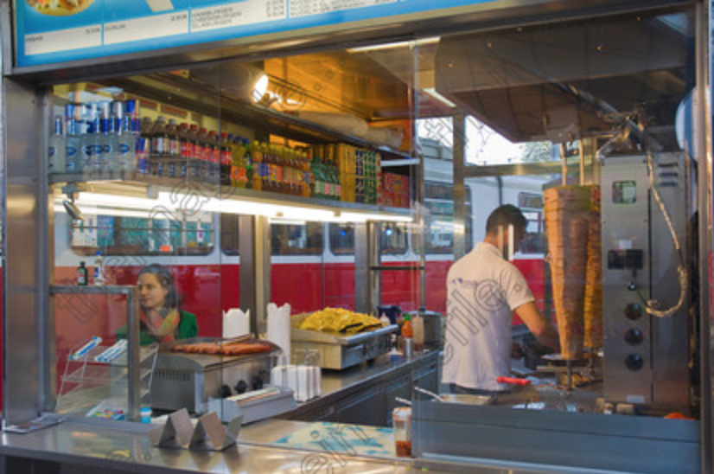

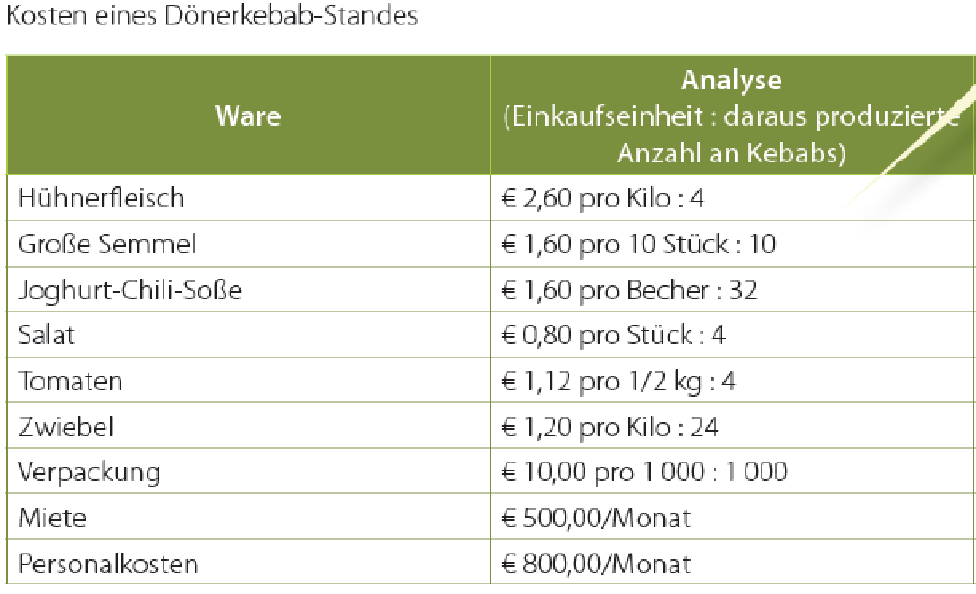

Arbeitsaufgabe:
1) Wie hoch sind die variablen Kosten pro Kebab und wie hoch sind die Fixkosten p.a.?

2) Wie hoch ist der Deckungsbeitrag (NRA) pro Kebab bei einem Bruttoverkaufspreis von 3,30 Euro (inkl. 10% UST).
 | 1.4
3) Wie viele Kebab muss Hassan verkaufen, damit er alle Kosten abdecken kann?

4) Wie hoch ist der Umsatz bei diese Mindest-verkaufsmenge?

5) Wie hoch sind die Fixkosten pro Kebab bei 5000, bei 10000 und bei 15000 verkauften Stück?

6) Kann sich Hassan eine Promo "Jedes 2. Kebab um die Hälfte" … "2 zum Preis von einem" leisten?

7) Wie viele Kebab muss Hassan verkaufen, wenn er einen Plangewinn von 10.000,00 EUR pro Jahr machen will.

8) Preisdifferenzierung: Hassan rechnet damit, wenn er am Vormittag den Preis für 1 Kebab senkt um 20% senkt steigt der Verkauf signifikant.
Bei einem Preis von 3,30 brutto pro Kebab würde er an einem Wochenende 200 verkaufen, bei einer Preisreduktion in Höhe von 25% würde er 280 Stück verkaufen.
Berechnen Sie den Gesamt-DB im Szenario mit 3,30 und im 2. Szenario bei einem reduzierten Preis. Soll er die Aktion durchführen?
Berechnen Sie auch die kritische Menge, wie viel muss er mindestens verkaufen, damit er in Szenario 2 auf den gleichen Gesamt DB wie in Szenario 1 kommt?

9) Was ändert sich bei einem Schnittverlust in Höhe von 9%?

